สูตร 1
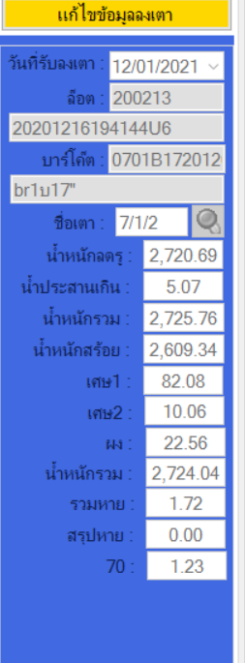
 |  |  |  |  |  |  | หน้าคิด% รับขึ้นเตาสร้อยทอ
 |  |  | สูตรที่ 1 (SS, SP, BR2ส , BR1บ)

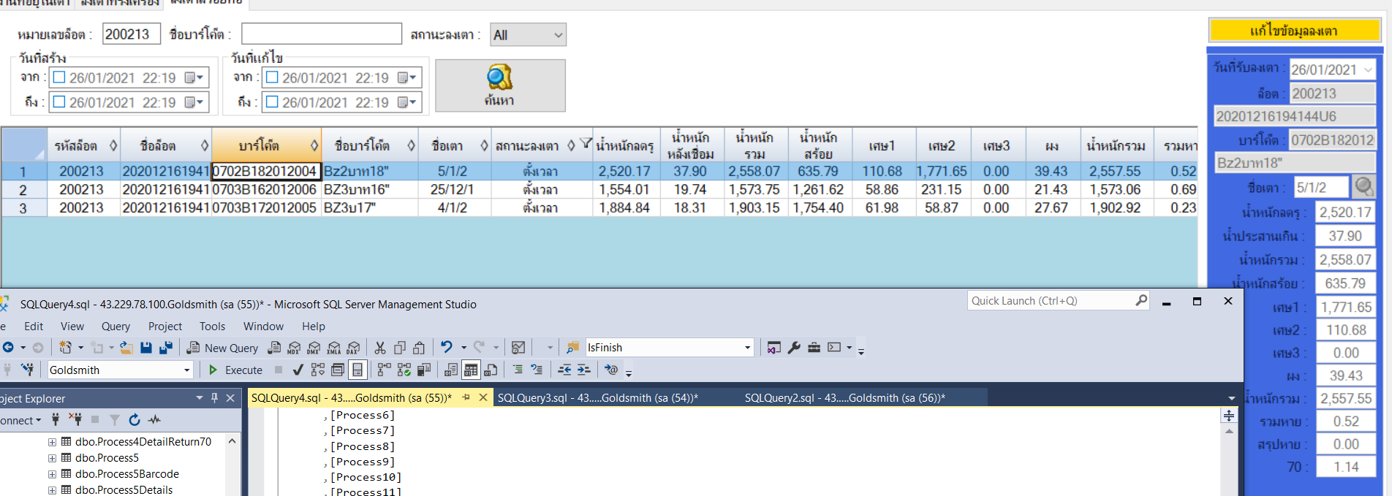

 |  |  |  |  |  |  |  |  |  |  |  |  |  |  |  |  |  |  |  | Process1
 |  |  |  |  |  |  |  |  |  |  |  |  |  |  |  |  |  |  |  | Process2
 |  |  |  |  |  |  |  |  |  |  |  |  |  |  |  |  |  |  |  | Process3
 |  |  |  |  |  |  |  |  |  |  |  |  |  |  |  |  |  |  |  | Process4
 |  |  |  |  |  |  |  |  |  |  |  |  |  |  |  |  |  |  |  | Process5
 |  |  |  |  |  |  |  |  |  |  |  |  |  |  |  |  |  |  |  | Process6
 | รายการ | บาร์โค้ด (size) | ชิอเตา |  |  | นน.ลงทอง | นน ลดรู | นส เกิน | นน.รวม | นน.สร้อย | เศษ1 | เศษ2 | เศษทอง | หัวลวด | ผง | นน.รวม | รวมหาย | สรุปหาย | 70 | Process7
 |  |  |  |  |  | จากหน้าชักลวด |  |  |  |  |  |  | จากหน้าชักลวด |  |  |  |  |  |  | Process8
 |  | B1บ17(06) | 7//1/2 |  |  | 1350.6 | 2720.69 | 5.07 | 2725.76 | 2609.34 | 10.06 | 82.08 | 0 | 4.39 | 22.56 | 2724.04 | 1.72 | 0 | 1.23

 |  |  |  |  | ชักลวด |  | ชักลวด | ชักลวด

สูตร1 | วันที่ | ไซร์ | %สร้อย | น้ำหนักเกินมา | น.น.ทอง | น.น.สร้อยขึ้นมา | เศษทอง | หัวลวด | ผง | ลงเตา | เศษ(ทุกเศษ+ผง) | รวม | A | B | C |  |  |  |  | สรุปหาย
 | 2020-12-17 | B1บ17(06) | 95.30% | 17.08 | 1350.59 | 1307.97 | 0 | 4.39 | 22.56 | 2609.34 | 114.70 | 1367.67 | 1.995 | 2.201 | 57.50
 | 2020-12-23 | B1บ16(05) | 94.77% | 15.43 | 843 | 827.24 |  | 3.05 | 15.74 | 1661.3 | 59.58 | 858.43 | 2.008 | 1.519 | 29.67

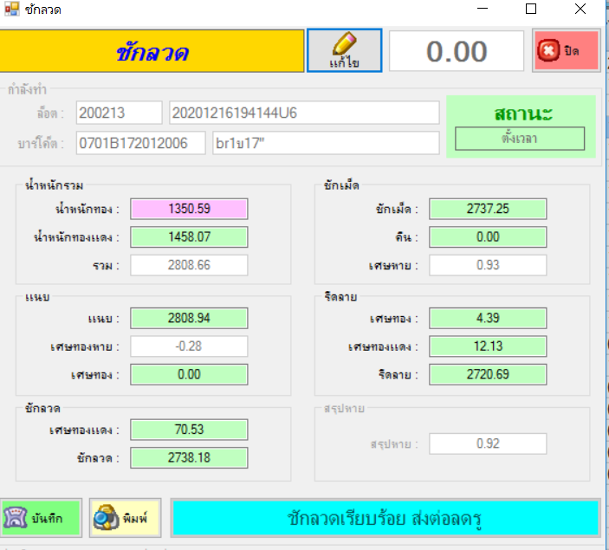
 |  |  |  |  |  |  |  |  |  |  | รับงานจากลง | วันที่ขึ้น: | 242547

 |  |  |  |  |  |  |  |  | ชื่อผู้สร้าง: |  | USER |  | ไซส์: | B1บ17(06)

 |  |  |  |  |  |  |  |  | นน.สร้อยเปล่า: |  | 1307.97 |  | คืน70: | 1.23

 |  |  |  |  |  |  |  |  | น้ำหนักรวม: |  | 1367.67 | ตัวหาร | 1.995 | 2.201 | 57.5

 |  |  |  |  |  |  |  |  |  | %สร้อย | 95.30%

 |  |  |  |  |  |  |  |  |  |  | บันทึก | ยกเลิก

สูตร 2
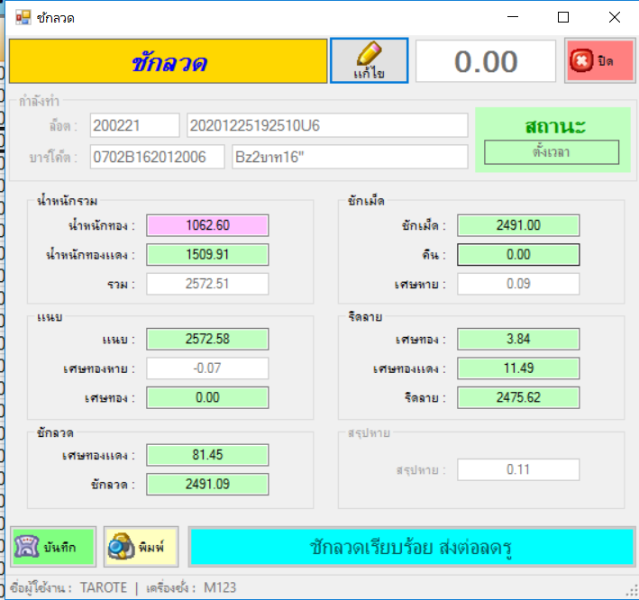
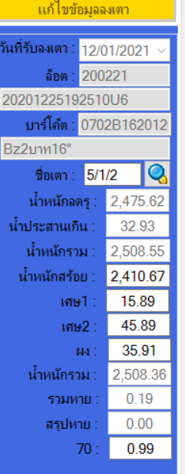
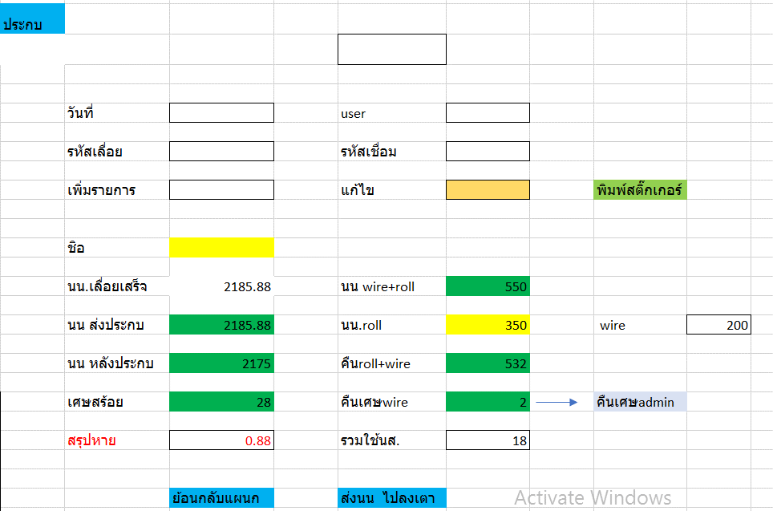
 |  |  |  |  |  |  | หน้าคิด% รับขึ้นเตาสร้อยทอ
 | สูตรที่ 2 ( BR2บ หรือ BZ2บ ขึ้นไป)

 |  |  |  |  |  |  |  |  |  |  |  |  |  |  |  |  |  |  |  |  |  | รับงานจากลง | วันที่ขึ้น: | 242547

 |  |  |  |  |  |  |  |  |  |  |  |  |  |  |  |  |  |  |  | ชื่อผู้สร้าง: |  | USER |  | ไซส์:

 |  |  |  |  |  |  |  | (นส.เกินมา) |  |  |  |  |  |  |  |  |  |  |  | นน.สร้อยเปล่า: |  | 1064.34 |  | คืน70:
 | รายการ | ชื่อบาร์โค้ด | ชิอเตา |  | นน.ลงทอง | นสประกบ | นน ลดรู | นน หลังเชื่อม | นน.รวม | นน.สร้อย | เศษ1 | เศษ2 | เศษทอง | หัวลวด | ผง | นน.รวม | รวมหาย | สรุปหาย | 70
 |  |  |  |  | จากหน้าชักลวด | หน้าประกบ |  |  |  |  |  |  | จากหน้าชักลวด |  |  |  |  |  |  | น้ำหนักรวม: |  | 1109.17 | ตัวหาร | 2.264 | 1.695 | 43.13 | 15.5
 |  |  |  |  | 1062.6 | 18.8 | 2475.62 | 32.93 | 2508.55 | 2410.67 | 45.9 | 15.89 | 0 | 3.84 | 35.91 | 2508.36 | 0.19 |  | 1.3
 |  |  |  |  |  |  |  |  |  |  |  |  |  |  |  |  |  |  |  |  | %สร้อย | 93.76%

 |  |  |  |  |  |  |  |  |  |  |  |  |  |  |  |  |  |  |  |  |  | บันทึก | ยกเลิก

 |  |  |  |  |  | ตารางคำนวนน้ำหนัก BEN2บ 3บ 4บ 5บ 5/1/2021 เตา2
 |  |  |  |  |  |  |  |  |  |  | (นน.ลงทอง+(นส.เส้นเกิน*80%) |  |  | เศษ1+เศษ2+ผง
วันที่ | ชื่อบาร์โค้ด |  | %สร้อย | น้ำหนักเกินมา | น.น.ทอง | นสเส้นเกิน*80 | น.น.สร้อยขึ้นมา | เศษทอง |  |  | หัวลวด | ผง | ลงเตา | เศษ(ทุกเศษ+ผง) | รวม | A | B | C
 |  |  |  |  |  | 18.8*80%=15.1
2020-12-18 | B2บ16(06) |  | 93.76% | 31.47 | 1062.6 | 15.1 | 1064.34 | 0 |  |  | 3.84 | 35.91 | 2410.67 | 97.69 | 1109.17 | 2.265 | 1.695 | 43.13
 |  |  |  |  |  |  |  |  |  |  |  |  |  | 97.7

Sheet1
 | หน้าคิด% รับขึ้นเตาสร้อยทอ
 | สูตรที่ 1 (SS, SP, BR2ส , BR1บ)

 | ไซส์ | จำนวนเส้น | นน.ลงทอง | เศษทอง | เศษทอง | รีดลาย | ลงเตา | เศษ | น้ำหนักลงทอง | เศาทอง | หัวลวด
 |  |  |  |  |  |  |  |  | หน้าชักลวด | หน้าชักลวด | หน้าชักลวด

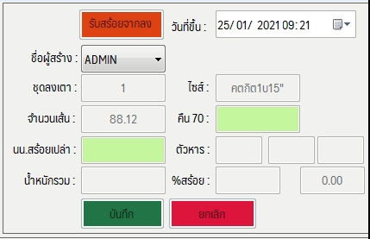

 |  | รับงานจากลง | วันที่ขึ้น: | 242547

ชื่อผู้สร้าง: |  | ADMIN
ลุดลงเตา: |  |  | ไซส์:
จำนวนเส้น: |  |  | คืน70:
นน.สร้อยเปล่า: |  |  | ตัวหาร
น้ำหนักรวม: |  |  | %สร้อย

 |  | บันทึก | ยกเลิก

Sheet3
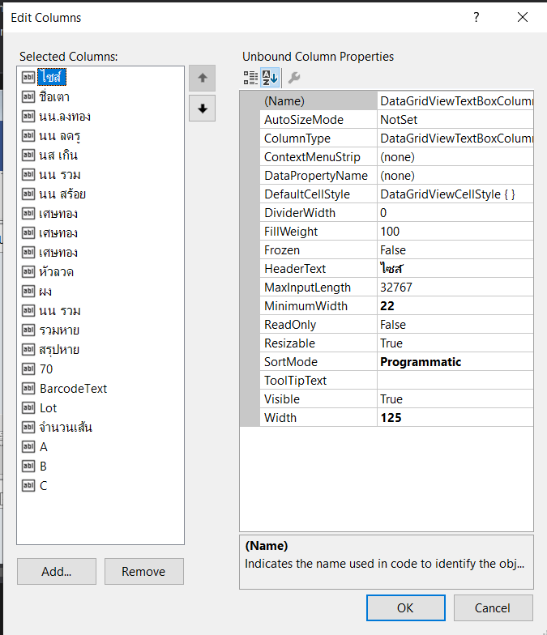

Sheet5
